Page1
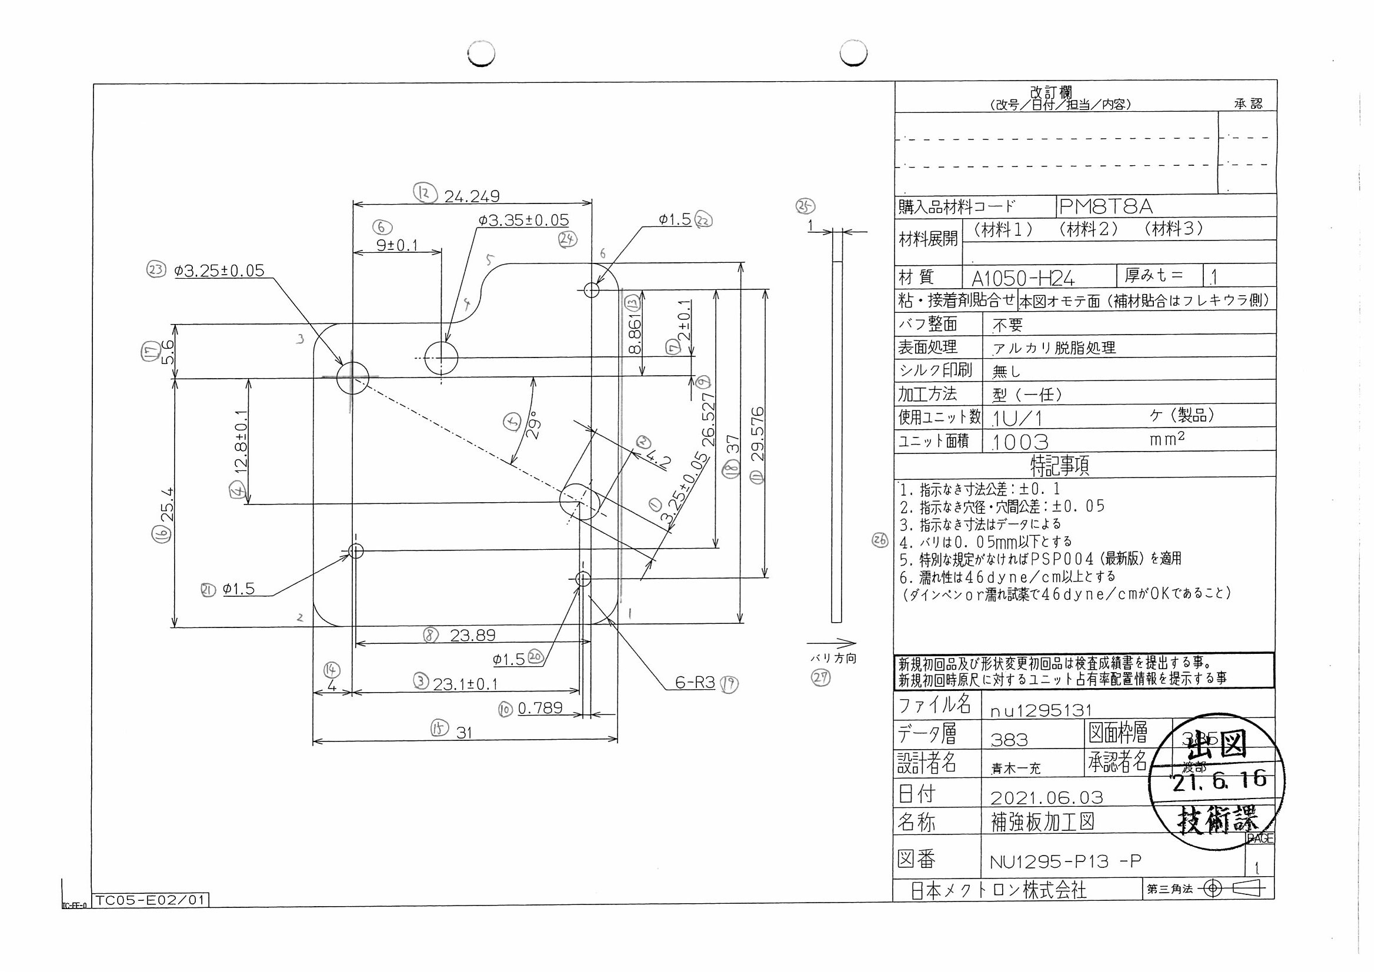
 |  |  |  |  |  |  |  |  |  |  |  | 工程能力調査表 |  |  |  |  |  |  |  |  |  |  |  |  |  |  |  |  |  |  | 1 |  | 項中 |  | 4 | 項

図番 | NU1295-P13 |  |  |  |  |  |  |  |  | 品名 |  | 補強板 |  |  |  |  |  |  |  | 工程能力調査 |  |  |  | 測定日 |  | 2021-07-06 |  |  |  | 備考

項 目 | 23 |  |  |  | 24 |  |  |  | 22 |  |  |  |  | 20 |  |  |  | 21 |  |  |  | 15 |  |  |  | 16 |  |  |  | 17 |  |  |  |  |  |  | 23 | 24 | 22 | 20 | 21 | 15 | 16 | 17 | 18 | 6 | 12 | 13 | 7 | 9 | 11 | 4 | 8 | 3 | 14 | 10 | 2 | 1 | 5 | 19 | 19 | 19 | 19 | 19 | 19
規 格 |  | 3.250 |  | 0.050 |  | 3.350 |  | 0.050 |  |  | 1.500 |  | 0.050 |  | 1.500 |  | 0.050 |  | 1.500 |  | 0.100 |  | 31.000 |  | 0.100 |  | 5.600 |  | 0.100 |  | 5.600 |  |  | 0.100 |  |  | 1 | 2 | 3 | 4 | 5 | 6 | 7 | 8 | 9 | 10 | 11 | 12 | 13 | 14 | 15 | 16 | 17 | 18 | 19 | 20 | 21 | 22 | 23 | 24 | 25 | 26 | 27 | 28 | 29 | 30 | 31 | 32 | 33
 |  |  |  | -0.050 |  |  |  | -0.050 |  |  |  |  | -0.050 |  |  |  | -0.050 |  |  |  | -0.050 |  |  |  | -0.100 |  |  |  | -0.100 |  |  |  |  | -0.100 |  |  | 3.25 | 3.35 | 1.5 | 1.5 | 1.5 | 31 | 25.4 | 5.6 | 37 | 9 | 24.249 | 8.861 | 2 | 26.527 | 29.576 | 12.8 | 23.89 | 23.1 | 4 | 0.789 | 4.2 | 3.25 | 29 | 3 | 3 | 3 | 3 | 3 | 3
測定機器 | Keyence IM |  |  |  | Keyence IM |  |  |  | Keyence IM |  |  |  |  | Keyence IM |  |  |  | Keyence IM |  |  |  | Keyence IM |  |  |  | Keyence IM |  |  |  | Keyence IM |  |  |  |  |  |  | 0.05 | 0.05 | 0.05 | 0.05 | 0.05 | 0.1 | 0.1 | 0.1 | 0.1 | 0.1 | 0.1 | 0.1 | 0.1 | 0.1 | 0.1 | 0.1 | 0.1 | 0.1 | 0.1 | 0.1 | 0.1 | 0.05 | 0.1 | 0.1 | 0.1 | 0.1 | 0.1 | 0.1 | 0.1
両側／片側 | 両側 |  |  |  | 両側 |  |  |  | 両側 |  |  |  |  | 両側 |  |  |  | 両側 |  |  |  | 両側 |  |  |  | 両側 |  |  |  | 両側 |  |  |  |  |  |  | -0.05 | -0.05 | -0.05 | -0.05 | -0.05 | -0.1 | -0.1 | -0.1 | -0.1 | -0.1 | -0.1 | -0.1 | -0.1 | -0.1 | -0.1 | -0.1 | -0.1 | -0.1 | -0.1 | -0.1 | -0.1 | -0.05 | -0.1 | -0.1 | -0.1 | -0.1 | -0.1 | -0.1 | -0.1
1 |  |  | 3.2510 |  |  |  | 3.3510 |  |  |  |  | 1.4980 |  |  |  | 1.4960 |  |  |  | 1.4970 |  |  |  | 30.9890 |  |  |  | 25.3920 |  |  |  |  | 5.6020 |  |  |  | 3.251 | 3.351 | 1.498 | 1.496 | 1.497 | 30.989 | 25.392 | 5.602 | 36.993 | 8.997 | 24.247 | 8.861 | 1.999 | 26.523 | 29.572 | 12.794 | 23.892 | 23.1 | 4.009 | 0.789 | 4.201 | 3.255 | 28.98 | 2.969 | 2.995 | 3 | 3.006 | 2.989 | 2.988
2 |  |  | 3.2510 |  |  |  | 3.3510 |  |  |  |  | 1.4970 |  |  |  | 1.4970 |  |  |  | 1.4970 |  |  |  | 30.9890 |  |  |  | 25.3910 |  |  |  |  | 5.6010 |  |  |  | 3.251 | 3.351 | 1.497 | 1.497 | 1.497 | 30.989 | 25.391 | 5.601 | 36.993 | 8.998 | 24.248 | 8.858 | 1.999 | 26.521 | 29.571 | 12.797 | 23.892 | 23.098 | 4.008 | 0.789 | 4.201 | 3.255 | 28.99 | 2.994 | 3 | 2.999 | 3.005 | 3.007 | 2.991
3 |  |  | 3.2510 |  |  |  | 3.3510 |  |  |  |  | 1.4970 |  |  |  | 1.4960 |  |  |  | 1.4990 |  |  |  | 30.9890 |  |  |  | 25.3910 |  |  |  |  | 5.6010 |  |  |  | 3.251 | 3.351 | 1.497 | 1.496 | 1.499 | 30.989 | 25.391 | 5.601 | 36.994 | 8.998 | 24.247 | 8.859 | 1.999 | 26.522 | 29.571 | 12.797 | 23.891 | 23.099 | 4.008 | 0.789 | 4.201 | 3.253 | 28.99 | 2.996 | 2.991 | 2.995 | 3.005 | 2.989 | 2.996
4 |  |  | 3.2510 |  |  |  | 3.3520 |  |  |  |  | 1.4970 |  |  |  | 1.4960 |  |  |  | 1.4980 |  |  |  | 30.9890 |  |  |  | 25.3920 |  |  |  |  | 5.6010 |  |  |  | 3.251 | 3.352 | 1.497 | 1.496 | 1.498 | 30.989 | 25.392 | 5.601 | 36.993 | 8.997 | 24.247 | 8.858 | 1.998 | 26.521 | 29.572 | 12.799 | 23.892 | 23.097 | 4.009 | 0.79 | 4.2 | 3.255 | 28.99 | 2.99 | 2.995 | 2.995 | 3.006 | 2.995 | 2.996
5 |  |  | 3.2510 |  |  |  | 3.3520 |  |  |  |  | 1.4970 |  |  |  | 1.4980 |  |  |  | 1.4980 |  |  |  | 30.9890 |  |  |  | 25.3910 |  |  |  |  | 5.6010 |  |  |  | 3.251 | 3.352 | 1.497 | 1.498 | 1.498 | 30.989 | 25.391 | 5.601 | 36.994 | 8.998 | 24.248 | 8.858 | 1.999 | 26.52 | 29.571 | 12.797 | 23.891 | 23.1 | 4.008 | 0.79 | 4.2 | 3.255 | 28.99 | 2.985 | 3.009 | 2.987 | 3.009 | 2.994 | 2.996
6 |  |  | 3.2510 |  |  |  | 3.3520 |  |  |  |  | 1.4980 |  |  |  | 1.4960 |  |  |  | 1.4980 |  |  |  | 30.9890 |  |  |  | 25.3910 |  |  |  |  | 5.6010 |  |  |  | 3.251 | 3.352 | 1.498 | 1.496 | 1.498 | 30.989 | 25.391 | 5.601 | 36.992 | 8.998 | 24.247 | 8.858 | 1.999 | 26.521 | 29.57 | 12.797 | 23.891 | 23.101 | 4.008 | 0.79 | 4.201 | 3.255 | 28.99 | 2.971 | 2.989 | 2.993 | 3.005 | 2.994 | 2.988
7 |  |  | 3.2510 |  |  |  | 3.3520 |  |  |  |  | 1.4980 |  |  |  | 1.4960 |  |  |  | 1.4980 |  |  |  | 30.9880 |  |  |  | 25.3910 |  |  |  |  | 5.6020 |  |  |  | 3.251 | 3.352 | 1.498 | 1.496 | 1.498 | 30.988 | 25.391 | 5.602 | 36.994 | 8.997 | 24.247 | 8.859 | 1.999 | 26.522 | 29.572 | 12.797 | 23.89 | 23.101 | 4.008 | 0.789 | 4.2 | 3.255 | 28.98 | 2.97 | 3 | 2.99 | 3.009 | 2.99 | 2.998
8 |  |  | 3.2510 |  |  |  | 3.3520 |  |  |  |  | 1.4970 |  |  |  | 1.4970 |  |  |  | 1.4980 |  |  |  | 30.9890 |  |  |  | 25.3910 |  |  |  |  | 5.6000 |  |  |  | 3.251 | 3.352 | 1.497 | 1.497 | 1.498 | 30.989 | 25.391 | 5.6 | 36.993 | 8.999 | 24.248 | 8.858 | 1.999 | 26.521 | 29.571 | 12.797 | 23.892 | 23.099 | 4.008 | 0.791 | 4.199 | 3.254 | 28.99 | 2.994 | 2.988 | 2.997 | 3.004 | 2.994 | 2.993
9 |  |  | 3.2510 |  |  |  | 3.3520 |  |  |  |  | 1.4980 |  |  |  | 1.4970 |  |  |  | 1.4980 |  |  |  | 30.9890 |  |  |  | 25.3910 |  |  |  |  | 5.6020 |  |  |  | 3.251 | 3.352 | 1.498 | 1.497 | 1.498 | 30.989 | 25.391 | 5.602 | 36.994 | 8.997 | 24.247 | 8.859 | 2 | 26.523 | 29.571 | 12.795 | 23.891 | 23.097 | 4.009 | 0.789 | 4.201 | 3.255 | 28.98 | 2.995 | 2.994 | 3.003 | 3.001 | 2.991 | 2.993
10 |  |  | 3.2520 |  |  |  | 3.3520 |  |  |  |  | 1.4980 |  |  |  | 1.4960 |  |  |  | 1.4980 |  |  |  | 30.9890 |  |  |  | 25.3910 |  |  |  |  | 5.6020 |  |  |  | 3.252 | 3.352 | 1.498 | 1.496 | 1.498 | 30.989 | 25.391 | 5.602 | 36.993 | 8.997 | 24.247 | 8.86 | 1.999 | 26.523 | 29.572 | 12.798 | 23.891 | 23.102 | 4.008 | 0.79 | 4.2 | 3.255 | 28.99 | 2.972 | 2.995 | 2.998 | 3.011 | 2.989 | 2.993
11 |  |  | 3.2510 |  |  |  | 3.3520 |  |  |  |  | 1.4980 |  |  |  | 1.4960 |  |  |  | 1.4980 |  |  |  | 30.9890 |  |  |  | 25.3900 |  |  |  |  | 5.6020 |  |  |  | 3.251 | 3.352 | 1.498 | 1.496 | 1.498 | 30.989 | 25.39 | 5.602 | 36.993 | 8.997 | 24.248 | 8.857 | 1.998 | 26.521 | 29.571 | 12.798 | 23.893 | 23.098 | 4.008 | 0.791 | 4.2 | 3.256 | 28.99 | 2.975 | 3.002 | 2.991 | 2.999 | 2.995 | 2.992
12 |  |  | 3.2520 |  |  |  | 3.3520 |  |  |  |  | 1.4970 |  |  |  | 1.4970 |  |  |  | 1.4990 |  |  |  | 30.9890 |  |  |  | 25.3910 |  |  |  |  | 5.6020 |  |  |  | 3.252 | 3.352 | 1.497 | 1.497 | 1.499 | 30.989 | 25.391 | 5.602 | 36.993 | 8.998 | 24.248 | 8.859 | 1.999 | 26.522 | 29.572 | 12.796 | 23.892 | 23.099 | 4.008 | 0.79 | 4.2 | 3.255 | 28.99 | 2.979 | 2.991 | 2.989 | 3.006 | 3 | 2.993
13 |  |  | 3.2510 |  |  |  | 3.3520 |  |  |  |  | 1.4980 |  |  |  | 1.4980 |  |  |  | 1.4980 |  |  |  | 30.9890 |  |  |  | 25.3900 |  |  |  |  | 5.6020 |  |  |  | 3.251 | 3.352 | 1.498 | 1.498 | 1.498 | 30.989 | 25.39 | 5.602 | 36.992 | 8.997 | 24.247 | 8.859 | 1.999 | 26.522 | 29.571 | 12.796 | 23.891 | 23.098 | 4.009 | 0.789 | 4.2 | 3.254 | 28.99 | 2.994 | 2.998 | 2.995 | 3.007 | 2.999 | 2.992
14 |  |  | 3.2510 |  |  |  | 3.3520 |  |  |  |  | 1.4970 |  |  |  | 1.4980 |  |  |  | 1.4980 |  |  |  | 30.9890 |  |  |  | 25.3910 |  |  |  |  | 5.6020 |  |  |  | 3.251 | 3.352 | 1.497 | 1.498 | 1.498 | 30.989 | 25.391 | 5.602 | 36.994 | 8.997 | 24.247 | 8.859 | 1.999 | 26.522 | 29.572 | 12.797 | 23.892 | 23.098 | 4.009 | 0.791 | 4.2 | 3.255 | 28.99 | 3.014 | 2.99 | 2.995 | 3.004 | 2.985 | 2.991
15 |  |  | 3.2510 |  |  |  | 3.3510 |  |  |  |  | 1.4970 |  |  |  | 1.4970 |  |  |  | 1.4970 |  |  |  | 30.9890 |  |  |  | 25.3910 |  |  |  |  | 5.6020 |  |  |  | 3.251 | 3.351 | 1.497 | 1.497 | 1.497 | 30.989 | 25.391 | 5.602 | 36.993 | 8.998 | 24.248 | 8.858 | 1.998 | 26.521 | 29.57 | 12.797 | 23.893 | 23.097 | 4.008 | 0.791 | 4.2 | 3.255 | 28.99 | 2.987 | 2.998 | 2.992 | 3.002 | 2.994 | 2.991
...
 |  |  |  |  |  |  |  |  |  |  |  |  |  |  |  |  |  |  |  |  |  |  |  |  |  |  |  |  |  |  |  |  |  |  |  |  | 23 | 24 | 22 | 20 | 21 | 15 | 16 | 17 | 18 | 6 | 12 | 13
 |  |  |  |  |  |  |  |  |  |  |  |  |  |  |  |  |  |  |  |  |  |  |  |  |  |  |  |  |  |  |  |  |  |  |  |  | 3.252 | 3.353 | 1.498 | 1.498 | 1.499 | 30.989 | 25.392 | 5.602 | 36.993 | 8.998 | 24.247 | 8.859
 |  |  |  |  |  |  |  |  |  |  |  |  |  |  |  |  |  |  |  |  |  |  |  |  |  |  |  |  |  |  |  |  |  |  |  |  | 3.251 | 3.351 | 1.496 | 1.497 | 1.498 | 30.981 | 25.395 | 5.599 | 36.993 | 8.997 | 24.246 | 8.86
 |  |  |  |  |  |  |  |  |  |  |  |  |  |  |  |  |  |  |  |  |  |  |  |  |  |  |  |  |  |  |  |  |  |  |  |  | 3.251 | 3.351 | 1.498 | 1.497 | 1.498 | 30.989 | 25.391 | 5.601 | 36.993 | 8.998 | 24.248 | 8.858
 |  |  |  |  |  |  |  |  |  |  |  |  |  |  |  |  |  |  |  |  |  |  |  |  |  |  |  |  |  |  |  |  |  |  |  |  | 3.252 | 3.352 | 1.498 | 1.497 | 1.499 | 30.989 | 25.392 | 5.602 | 36.995 | 8.998 | 24.247 | 8.859
...
片公差工程能力計算式
Cpk＝(USL-μ)/(3×σ)
USL：規格0.05
μ ：平均値
σ ：標準偏差
...
 |  |  |  |  |  |  |  |  |  |  |  |  |  |  |  |  |  |  |  |  |  |  |  |  |  |  |  |  |  |  |  | 承認 |  |  | 作成
 |  |  |  |  |  |  |  |  |  |  |  |  |  |  |  |  |  |  |  |  |  |  |  |  |  |  |  |  |  |  |  | 鈴木 |  |  | アイン

Page2
...
 | 18 | 6 | 12 | 13 | 7 | 9 | 11 | 4
 | 36.993 | 8.998 | 24.247 | 8.859 | 1.998 | 26.522 | 29.572 | 12.797
 | 36.993 | 8.997 | 24.246 | 8.86 | 1.999 | 26.522 | 29.572 | 12.794
 | 36.993 | 8.998 | 24.248 | 8.858 | 1.998 | 26.521 | 29.571 | 12.798
 | 36.995 | 8.998 | 24.247 | 8.859 | 1.999 | 26.523 | 29.574 | 12.797
...
片公差工程能力計算式
Cpk＝(USL-μ)/(3×σ)
USL：規格0.05
μ ：平均値
σ ：標準偏差
...
作成
アイン

Page3
...
 | 8 | 3 | 14 | 10 | 2 | 1 | 5 | 19
 | 23.891 | 23.099 | 4.008 | 0.789 | 4.2 | 3.256 | 28.99 | 2.982
 | 23.891 | 23.096 | 3.997 | 0.789 | 4.2 | 3.256 | 28.98 | 3.016
 | 23.893 | 23.101 | 4.008 | 0.791 | 4.2 | 3.255 | 28.99 | 2.978
 | 23.892 | 23.098 | 4.008 | 0.79 | 4.201 | 3.256 | 28.99 | 2.982
...
片公差工程能力計算式
Cpk＝(USL-μ)/(3×σ)
USL：規格0.05
μ ：平均値
σ ：標準偏差
...
作成
アイン

Page4
...
 | 19 | 19 | 19 | 19 | 19
 | 2.998 | 2.993 | 3.008 | 2.978 | 2.99
 | 2.996 | 2.999 | 2.999 | 2.994 | 2.992
 | 2.997 | 2.99 | 3.002 | 2.994 | 2.993
 | 2.995 | 3.004 | 3 | 2.996 | 2.986
...
片公差工程能力計算式
Cpk＝(USL-μ)/(3×σ)
USL：規格0.05
μ ：平均値
σ ：標準偏差
...
作成
アイン

